入力・提出方法
入力方法
※「入力用シート」を記載してください。→入力されたものが「第3号様式」に転記されます。

提出方法
※ 「第3号様式」に「入力用シート」及び添付資料（第3号様式に記載されているもの）を付けて 以下の①か②の方法で提出してください。

 | ①郵送
提出先：〒 |  | 700-8570 岡山市北区内山下2-4-6
 | 岡山県保健医療部 疾病感染症対策課
 | 岡山県新型コロナウイルス感染症患者等入院医療機関等設備整備費補助金 担当者 あて
 | ②メールで送付
メールタイトル： |  |  | 【corona-hosp-hojo@pref.okayama.jp】
メールアドレス： |  |  | 【入院医療機関設備整備事業関係消費税仕入税額報告】
（参考）仕入税額控除額（返還額）
（１）仕入控除税額（返還額）がない場合
・消費税の申告義務がない
・簡易課税方式により申告している
・公益法人等であって、特定収入割合が５％を超えている（医療法人社団及び医療法人財団を除く）
・補助対象経費にかかる消費税を、個別対応方式において、「非課税売上のみに要するもの」として申告
している
・補助対象経費が人件費等の非課税仕入となっている
（２）仕入控除税額（返還額）がある場合
ア 課税売上割合が９５％以上かつ課税売上高が５億円以下の法人等の場合
補助金額×１０／１１０＝返還額
イ 課税売上割合が９５％未満の法人等、又は課税売上割合が９５％以上かつ課税売上高が５億円を超え
る法人等であって、個別対応方式により消費税の申告を行っている場合
ＡとＢの合計額
Ａ 課税売上のみに要する補助対象経費に使用された補助金
補助金額×１０／１１０＝返還額
Ｂ 課税売上と非課税売上に共通して要する補助対象経費に使用された補助金
補助金額×共通するもの／補助対象経費×課税売上割合×１０／１１０＝返還額
ウ 課税売上割合が９５％未満の法人等、又は課税売上割合が９５％以上かつ課税売上高が５億円を超え
る法人等であって、一括比例配分方式により消費税の申告を行っている場合
補助金額×課税仕入額／補助対象経費×課税売上割合×１０／１１０＝返還額

入力用シート
《入力用シート》
基本情報

提出日 |  |  |  | 令和 |  | 年 |  | 月 |  |  | 日 |  |  |  | ・・・・この色のセルへ必要事項等を入力してください。
交付を受けた年度 |  |  |  | 令和 |  | 年 |  |  |  |  |  |  |  | （第３号様式の |  | 色セルへ入力情報が反映されます。）
住所
補助事業者名
代表者名
事業区分 |  |  |  |  |  |  |  |  |  |  |  | ←補助を受けた事業名をプルダウンから事業名を選択してください。 |  |  |  |  |  |  |  |  | 入院医療機関設備整備事業
施設名 |  |  |  |  |  |  |  |  |  |  |  |  |  |  |  |  |  |  |  |  | 帰国者・接触者外来等設備整備事業
交付決定日 |  |  |  | 令和 |  | 年 |  | 月 |  |  | 日 |  |  |  |  |  |  |  |  |  | 感染症検査機関等設備整備事業
交付決定番号 |  |  |  | 岡山県指令保福 |  |  | 第 |  |  |  | 号 | ※令和4年度に交付決定を受けた場合、こちらへ入力 |  |  |  |  |  | ※【注】番号はいずれか１つに入力すること（両方入れた場合、数式が狂います） |  |  | 外来対応医療機関設備整備事業
 |  |  |  | 岡山県指令保医 |  |  | 第 |  |  |  | 号 | ※令和5年度に交付決定を受けた場合、こちらへ入力 |  |  |  |  |  |  |  |  | 外来対応医療機関確保事業
補助金確定額（精算額） |  |  |  |  |  |  |  |  |  |  | 円

【仕入控除税額（返還額）がない場合】
※①～⑤のうち該当するものをプルダウンで「○」を選択してください（①または③の場合、金額と割合も記載してください） |  |  |  |  |  |  |  |  |  |  |  |  |  |  |  |  |  |  |  |  | ○ | ←プルダウン用
金額を記載
％を記載
 | ① | 消費税の申告義務がない |  |  |  |  |  |  |  |  |  |  | 基準期間における課税売上高（税抜） |  |  |  |  |  |  | 円
 | ② | 簡易課税方式により申告している |  |  |  |  |  |  |  |  |  |  |  |  |  |  |  |  |  |  | 添付資料 |  | 簡易課税方式の確定申告書の写し
 | ③ | 公益法人等であって、特定収入割合が５％を超えている（医療法人社団及び医療法人財団を除く） |  |  |  |  |  |  |  |  |  |  |  |  |  |  | 特定収入割合 |  |  | ％ | 添付資料 |  | 特定収入割合の計算表の写し
 | ④ | 補助対象経費にかかる消費税を、個別対応方式において、「非課税売上のみに要するもの」として申告している |  |  |  |  |  |  |  |  |  |  |  |  |  |  |  |  |  |  | 添付資料 |  | 確定申告書の写し
 | ⑤ | 補助対象経費が人件費等の非課税仕入となっている |  |  |  |  |  |  |  |  |  |  |  |  |  |  |  |  |  |  | 添付資料 |  | 確定申告書の写し

【仕入控除税額（返還額）がある場合】
※ |  |  | ・・この色のセルへ必要事項等を入力してください。 |  |  |  |  |  | ①～③は、該当するものにプルダウンで「○」を選択してください.

（課税売上割合）
 | 課税資産の譲渡等の対価の額 |  |  |  |  |  |  |  | 円 | ････ ａ
 | 資産の譲渡等の対価の額 |  |  |  |  |  |  |  | 円 | ････ ｂ

 | 課税売上割合 ａ／ｂ＝ |  |  |  |  |  |  |  |  | ････ c
 |  |  |  |  | ※自動で計算されますが、税額控除の計算で端数処理している場合には、端数処理した金額を直接入力してください
 |  |  |  |  | （注：申告書に記載された％をそのまま入力するわけではありません）

 | ①課税売上割合が９５％以上かつ課税売上高が５億円以下の法人等の場合 |  |  |  |  |  |  |  |  |  |  |  |  |  |  |  |  |  |  |  | 添付資料
 |  |  |  |  |  |  |  |  |  |  |  |  |  |  |  |  |  |  |  |  | 確定申告書の写し
 |  | （仕入控除税額（返還額）） |  |  | 補助金確定額（精算額）×１０／１１０＝ |  |  |  |  |  |  |  |  |  |  |  |  |  |  |  | 課税売上割合・控除対象仕入税額等の計算書の写し
 |  |  |  |  |  |  |  |  |  |  |  |  |  |  |  |  |  | (自動計算されます）

 | ②一括比例配分方式により消費税の申告を行っている場合 |  |  |  |  |  |  |  |  |  |  |  |  |  |  |  |  |  |  |  | 添付資料
 |  | ■補助金対象経費の内訳（補助金確定額ではなく補助金により購入等をした経費の内訳です） |  |  |  |  |  |  |  |  |  |  |  |  |  |  |  |  |  |  | 確定申告書の写し
 |  | 対象経費の内訳 |  |  | 課税仕入額 （１０％） |  | 課税仕入額 （８％） |  |  | 非課税・ 不課税仕入額 |  |  | 合 計 |  |  |  |  |  |  |  | 課税売上割合・控除対象仕入税額等の計算書の写し

 |  |  |  |  |  |  |  |  |  |  |  |  | 0
 |  |  |  |  |  |  |  |  |  |  |  |  | 0
 |  |  |  |  |  |  |  |  |  |  |  |  | 0
 |  |  |  |  |  |  |  |  |  |  |  |  | 0
 |  |  |  |  |  |  |  |  |  |  |  |  | 0
 |  |  |  |  |  |  |  |  |  |  |  |  | 0
 |  |  |  |  |  |  |  |  |  |  |  |  | 0
 |  | 合 計 |  |  | 0 |  | 0 |  |  | 0 |  |  | 0
 |  |  |  |  | ｄ |  | ｅ |  |  |  |  |  | ｆ

 |  | （仕入控除税額（返還額）） |  |  | （補助金確定額（精算額）×１０／１１０×ｃ×(ｄ／ｆ))＋
 |  |  |  |  | （補助金確定額（精算額）× ８／１０８×ｃ×(ｅ／ｆ))＝
 |  |  |  |  |  |  |  |  |  |  |  |  |  |  |  |  |  | (自動計算されます）

 | ③個別対応方式により消費税の申告を行っている場合 |  |  |  |  |  |  |  |  |  |  |  |  |  |  |  |  |  |  |  | 添付資料
 |  | ■補助金対象経費の内訳（補助金確定額ではなく補助金により購入等をした経費の内訳です） |  |  |  |  |  |  |  |  |  |  |  |  |  |  |  |  |  |  | 確定申告書の写し
 |  | 対象経費の内訳 |  |  | 課税仕入額（10％分） |  |  |  |  |  |  |  | 課税仕入額（8％分） |  |  |  |  | 非課税・ 不課税仕入額 | 合 計 |  | 課税売上割合・控除対象仕入税額等の計算書の写し
 |  |  |  |  | 課税売上 対 応 分 |  | 共通対応分 |  |  | 非課税売上 対 応 分 |  |  | 課税売上 対 応 分 |  | 共通対応分 | 非課税売上 対 応 分

 |  |  |  |  |  |  |  |  |  |  |  |  |  |  |  |  |  |  | 0
 |  |  |  |  |  |  |  |  |  |  |  |  |  |  |  |  |  |  | 0
 |  |  |  |  |  |  |  |  |  |  |  |  |  |  |  |  |  |  | 0
 |  |  |  |  |  |  |  |  |  |  |  |  |  |  |  |  |  |  | 0
 |  |  |  |  |  |  |  |  |  |  |  |  |  |  |  |  |  |  | 0
 |  |  |  |  |  |  |  |  |  |  |  |  |  |  |  |  |  |  | 0
 |  |  |  |  |  |  |  |  |  |  |  |  |  |  |  |  |  |  | 0
 |  | 合 計 |  |  | 0 |  | 0 |  |  | 0 |  |  | 0 |  | 0 | 0 |  | 0 | 0
 |  |  |  |  | ｇ |  | ｈ |  |  |  |  |  | ｉ |  | ｊ |  |  |  | ｋ

 |  | （仕入控除税額（返還額）） |  |  | （補助金確定額（精算額）×１０／１１０×(ｇ／ｋ))＋（補助金確定額（精算額）×１０／１１０×ｃ×（ｈ／ｋ））＋
 |  |  |  |  | （補助金確定額（精算額）× ８／１０８×(ｉ／ｋ))＋（補助金確定額（精算額）× ８／１０８×ｃ×（ｊ／ｋ））＝

 |  |  |  |  |  |  |  |  |  |  |  |  |  |  |  |  |  | (自動計算されます）

添付書類【確定申告書見本】
（提出時には写しを添付して下さい。）
 | 参考

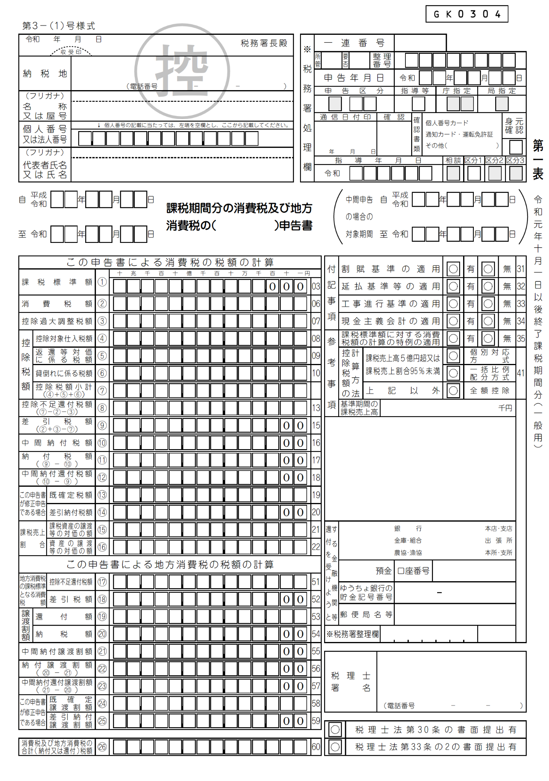

添付書類【簡易課税方式の確定申告書見本】
（提出時には写しを添付して下さい。）
 | 参考

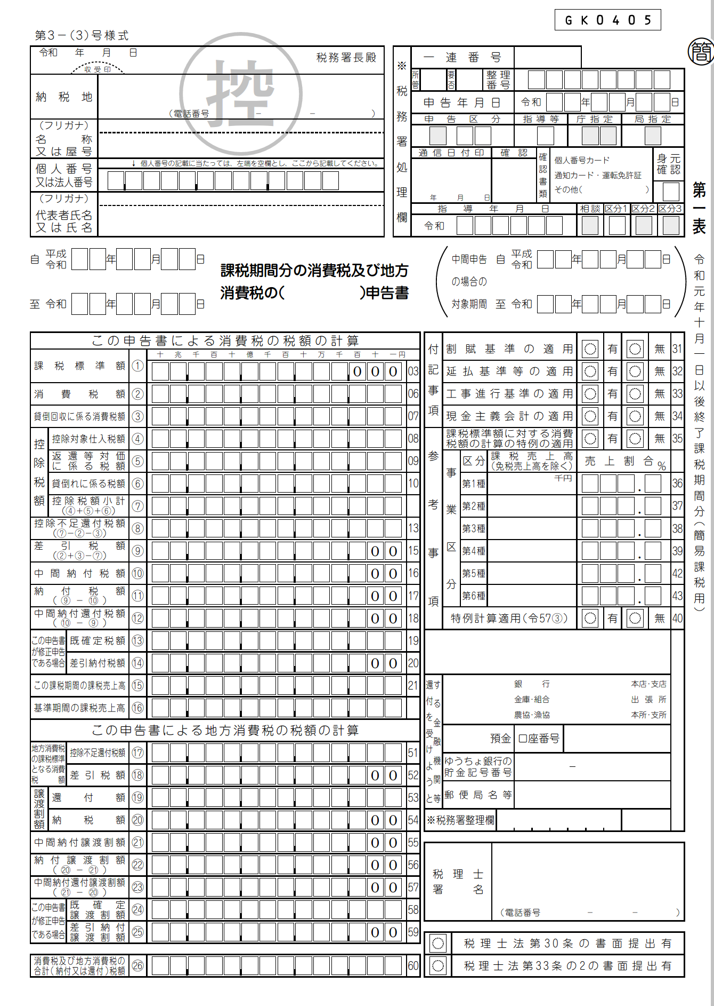

添付書類【課税売上割合・控除対象仕入税額等計算表見本】
（提出時には写しを添付して下さい。）
 | 参考

